Sheet1
 |  | delta_d: | 2.5 | mm

Objeto | Cauda vertical |  |  | Ligaçãofuselagem cauda -esq |  | Ligação fuselagem cauda - dir |  | Fuselagem |  | Cockpit - 1 |  | Cockpit-bico |  | Baterias |  | Aviónica
CM posição | x | y | z | x | y | x | y | x | y | x | y | x | y | x | y | x | y
 | 14.134862515 | 3.2951899289 | 0 | 11.53057 | 1.491 | 7.61998 | 1.00986 | 6.75155 | 1.03925 | 2.58231 | 0.74205 | 0.92178 | 0.38304 | 6.28 | 0.38304 | 1.291155 | 0.74205
Massa | 140.06204736 |  |  | 387.9112584 |  | 213.03365896 |  | 268.5904872 |  | 303.8048012 |  | 87.45227392 |  | 185.59 |  | 5
Volume (opcional) | 0.01750775592 |  |  | 0.0484889073 |  | 0.02662920737 |  | 0.0335738109 |  | 0.03797560015 |  | 0.01093153424
Densidade (opcional) | 8000 |  |  | 8000 |  | 8000 |  | 8000 |  | 8000 |  | 8000
Notas |  |  |  | filled |  | filled |  | oco: delta_d

Objeto | Turboshaft |  | Asa1 |  | Asa2 |  | Motores 1 |  | Motores 1 |  | Combustivel 1 |  | Combustivel 2 |  | Equipamento Médico
CM posição | x | y | x | y | x | y | x | y | x | y | x | y | x | y | x | y
 | 7.03 | 2.38 | 3.88 | 2.91 | 12.93 | 3.43 | 3.26 | 2.91 | 12.31 | 3.43 | 3.88 | 2.91 | 12.93 | 3.43 | 6.28 | 1.5
Massa | 200 |  | 200 |  | 200 |  | 200 |  | 200 |  | 350 |  | 350 |  | 150
Volume (opcional)
Densidade (opcional)
Notas
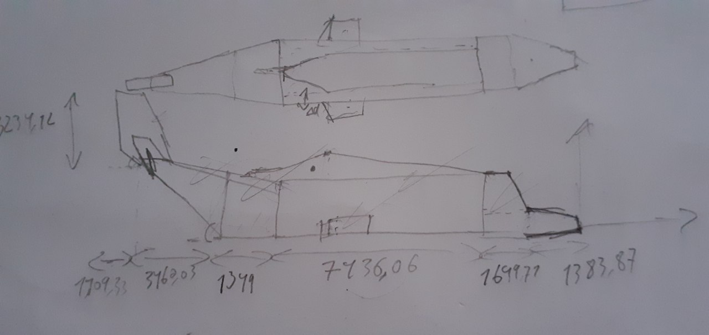
 | CM |  |  | Massa total
 | x | y |  | 3441.444527
 | 7.7391632279 | 2.1404591565

